(협력사)위험성평가 근로자 참여 회의록
(주)예성건축 위험성평가 근로자 참여 회의록 |  |  |  | 현장소장

협력회사 | 주식회사 예성건축 | 회의일자 | 2026.06.23
회의장소 | 안전회의실 | 회의시간 | 08:30 ~ 09:30
주요위험요인(26. 07. 01~07. 15)
주요위험요인 |  | 개선대책
핸드그라인더, 시멘트 몰탈 비빔용 기구 사용시 감전 |  | 핸드그라인더, 몰탈 비빔용 기구 접지설치
자재를 인력으로 운반하는 과정에서 과도한 중량물을 반복적으로 들거나 부자연스러운 자세로 운반하여 허리 등에 부담이 누적되어 요통이 발생할 위험이 있음 |  | 운반 보조 장비 사용, 중량물을 분할하여 운반
핸드그라인더, 시멘트 몰탈 비빔용 기구 사용 시 부자연스러운 자세, 과도한 힘과 동작, 반복적 동작 등에 의한 근골격계질환 발생 |  | 작업 전 스트레칭 실시 및 중량물 취급 시 2인 1조 작업 실시
작업 중 작업발판 위에서 폭이 부족한 작업발판에서 작업을 하다가 이동 및 작업 중 균형을 잃어 발판 아래로 추락할 위험 |  | 작업 전 스트레칭 실시 및 중량물 취급 시 2인 1조 작업 실시
이동식 비계 위에 탑승한 상태에서 비계를 이동시키는 과정에서 균형이 무너지거나 바퀴가 걸려 이동식 비계가 전도될 위험 |  | 작업발판 규격 확보 및 난간 설치
계단실 등 경사진 장소에 비계를 설치하여 작업을 하다가 비계가 수평을 유지하지 못하고 미끄러지거나 흔들려 작업자가 추락할 위험 |  | 이동식 비계 바퀴 잠금장치 및 아웃트리거 설치, 작업자 하차 후 이동하도록 지시
관련사진
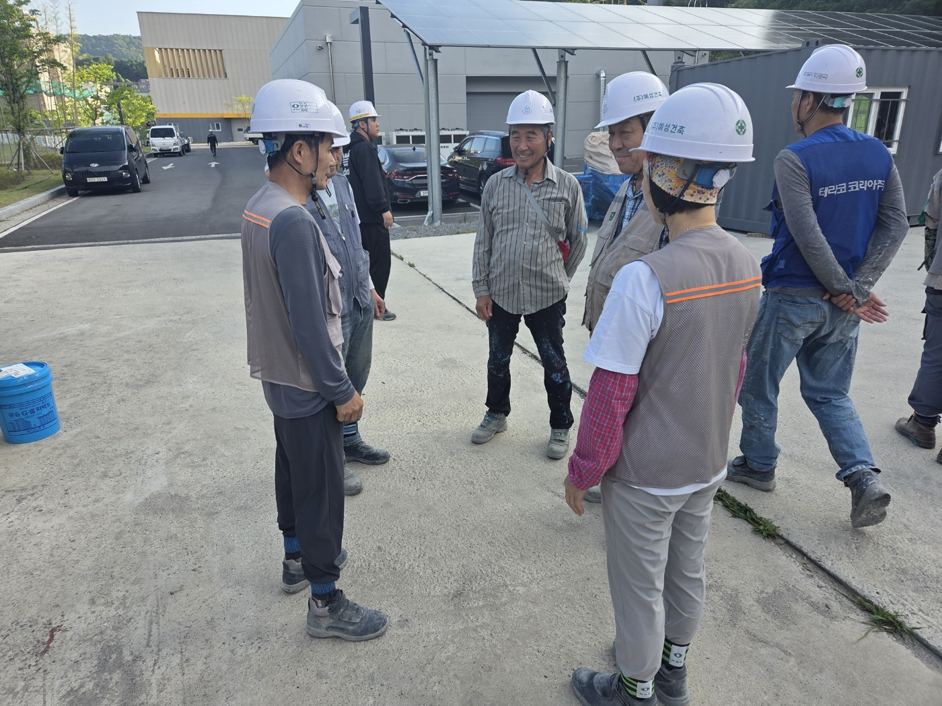
내용 | 사전 위험성평가회의(근로자 참여)

참석자명단
